Secteur Nord Est
ACTIONS DE SENSIBILISATION ET EVENEMENTS MEDICO-SPORTIFS

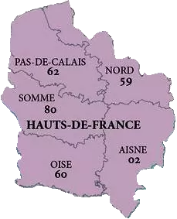
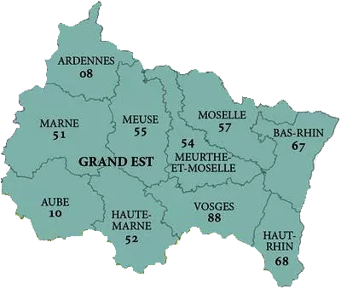
 |  |  |  | SECTEUR NORD - NORD EST
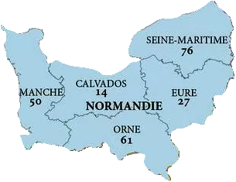
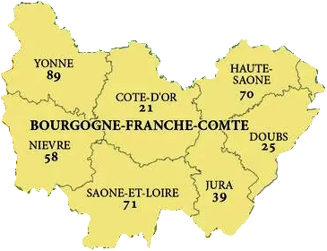
 |  |  |  | Animateur Secteur : Claudine Carin
 |  |  |  | Représentant de l'ABM : Dr Benoît Averland
 |  |  |  | Assesseur Secteur : Stéphane Carpentier
 |  |  |  | Correspondant : Samuel Fenêtre
 |  |  |  | Organisateur agréé : François Hatterer, Emeline Egas, Cécilia Carl

Actions de sensibilisation par secteur 2020 | Dates | Lieu | Correspondant | Commentaires
Congrès SFNDT | 1er au 4 octobre 2019 | Nancy | Christian Lienard | stand TF + intervention OC
Congrès AFIDTN | 3 au 5 juin 2020 | Caen | A. GRAFTIAUX | stand TF

Evenements médico-sportifs par secteur 2020 | Dates | Lieu | Correspondant | Commentaires
Coupe Anaïs | 2019-08-25 | VIRE | Claudine CARIN | golf
La Sam'transforme | mars avril 2020 | Saint Valery en Caux | Samuel FENETRE | course à pieds + stand
Coupe Anaïs | août 2020 | VIRE | Claudine CARIN | Golf
27ème édition des Foulées Epfigeoises | 2020-06-14 | EPFIG | Emeline EGAS / Cécilia CARL | Course organisée en faveur du don d'organes

Secteur Sud Est
ACTIONS DE SENSIBILISATION ET EVENEMENTS MEDICO-SPORTIFS
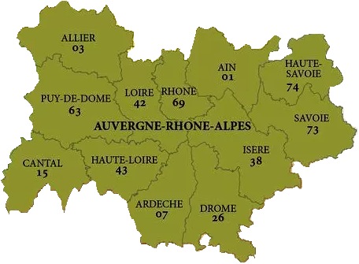
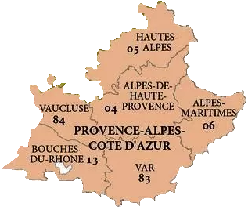
 |  |  |  | SECTEUR SUD EST

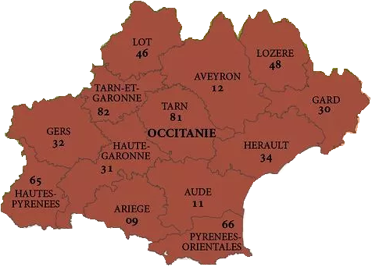
 |  |  |  | Animateur Secteur : Pierre Seneque
 |  |  |  | Représentant de l'ABM : Dr Hélène Jullian-Papouin
 |  |  |  | Assesseur Secteur : Alain Bobo, Monique Coustere, Jean-Claude Casanova, Jean-Christophe Voise
 |  |  |  | Organisateur agréé : Patrice Gondoux

Actions de sensibilisation par secteur 2020 | Dates | Lieu | Correspondant | Commentaires
Triathlon | Juin 2020 ? | Cagnes sur Mer | Emmanuel Gastaud | stand
Loto | 23-Nov-19 | Castelnau | Monique Coustere

Evenements médico-sportifs par secteur 2020 | Dates | Lieu | Correspondant | Commentaires
La Randonnée Veurdroise pour le don d'organes | 2ème WE de juin 2020 | Le Veurdre | Patrice Gondoux

Secteur Grand Ouest
ACTIONS DE SENSIBILISATION ET EVENEMENTS MEDICO-SPORTIFS
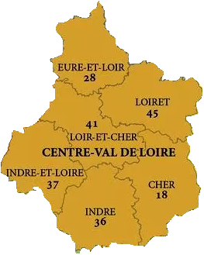
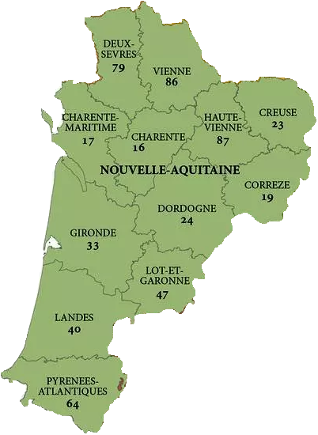
 |  |  |  | SECTEUR GRAND OUEST

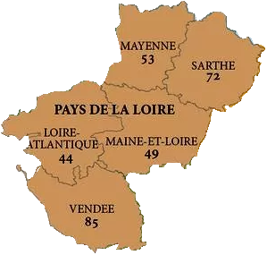
 |  |  |  | Animateur Secteur : Alain Fossard
 |  |  |  | Représentant de l'ABM : Dr Christian Lamotte
 |  |  |  | Assesseurs Secteur : Benjamin Macor, Anne Graftiaux, Caroline Flageul
 |  |  |  | Organisateur agréé : Benjamin Macor

Actions de sensibilisation par secteur 2020 | Dates | Lieu | Correspondant | Commentaires
Les Sables - Les Açores - Les Sables | juin - août | Les Sables d'Olonne | Christian Lienard | Stand de sensibilisation pendant 1 semaine dans le village du départ de la Course Nautique
Opération "Bouteille à la mer" | juin - août | Les Sables d'Olonne | Christian Lienard | Stand de sensibilisation au don d'organes et à la greffe
Le Vendée Globe | 2022 | Les Sables d'Olonne | Christian Lienard | Stand de sensibilisation au don d'organes et à la greffe dans le village du Vendée Globe et visite d'enfants greffés adhérents à Trans-Forme dans le village
Congrès APNP | Oct-20 | Bordeaux | Ludivine Fournier | stand TF
Conférence FFT | 12-Jul-19 |  | TF

Evenements médico-sportifs par secteur 2020 | Dates | Lieu | Correspondant | Commentaires
Transquadra | 19 juillet 2020-27 février 2021 | Lorient-Madère-Martinique | Benjamin Macor | uniquement sur le circuit cycliste
24h du Mans Vélo | 2020-08-01 | Le Mans | Marc et Sullivan Lecorche | Création d'équipes TF + stand tenu par Marc Lecorche

Secteur IDF
ACTIONS DE SENSIBILISATION ET EVENEMENTS MEDICO-SPORTIFS
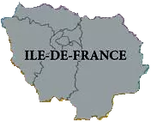
 |  |  |  | SECTEUR IDF

 |  |  |  | Animateur Secteur : Ludivine Fournier
 |  |  |  | Représentant de l'ABM :
 |  |  |  | Assesseur Secteur : Christian Lienard, Victor Simon, Jean-François Delor
 |  |  |  | Organisateur agréé :

Actions de sensibilisation par secteur 2020 | Dates | Lieu | Correspondant | Commentaires
Interventions scolaires | Toute l'année | 94 | Christian Lienard
Permanence à Paul Brousse | Toute l'année | Paul Brousse - Villejuif | Victor Simon et Christian Lienard

Evenements médico-sportifs par secteur 2020 | Dates | Lieu | Correspondant | Commentaires
Journée Associative | Sep-20 | Savigny sur Orge | Monique Coustere

ARD
ACTIONS DE SENSIBILISATION ET EVENEMENTS MEDICO SPORTIFS
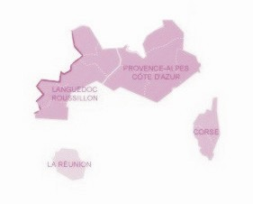
 |  |  |  | ARD

 |  |  |  | Animateur Secteur : Alain Bobo
 |  |  |  | Représentant de l'ABM : Dr Borsarelli
 |  |  |  | Assesseur Secteur : Lucille Pouech
 |  |  |  | Organisateur agréé Secteur : Alain Bobo

Actions de sensibilisation par secteur 2019-2020 | Dates | Lieu | Correspondant | Commentaires

Evenements médico-sportifs par secteur 2019-2020 | Dates | Lieu | Correspondant | Commentaires

